2.HEAT MAP
Subsecretaría de Desarrollo Administrativo y Tecnológico
Dirección de Sistemas de Control Interno Gubernaental
Mapa de Riesgos
Administración de Riesgos de RADIO SONORA
Formato FCI-DE.2 / 3-5

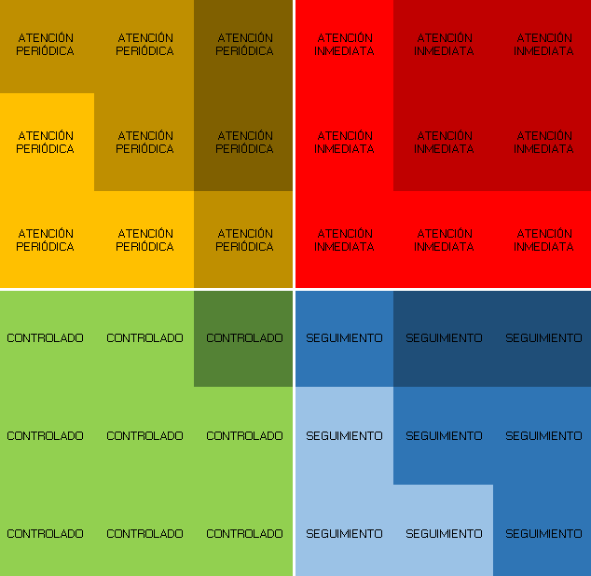
 | R1
10 | 10
9 | 10
4 | 8
8 | 5
NO | R I E S G O | CORRUPCIÓN |  | VALORACIÓN INICIAL |  | Selección | Siglas de las UD

 |  |  |  | GRADO DE IMPACTO | PROBABILIDAD DE OCURRENCIA
R1 | Autorizaciones no recibidas en tiempo y forma de acuerdo a la normatividad correspondiente (contratos, celulares, personal eventual y honorarios, transferencias, etc.) | No |  | 10 | 10 | Si | DA
R2 | Falta de supervisión de la dirección de noticias y operaciones en el cumplimiento de las cláusulas de los contratos que tienen asignados a sus áreas | Si | 1 | 9 | 10 | Si | DA
R3 | Falta de Evidencia del cumplimiento de las metas establecidas en el POA | No |  | 4 | 8 | Si | DA
R4 | Falta de comprobación de gastos en comisiones | Si | 1 | 8 | 5 | Si | DA
R5
R6
R7
R8
R9
R10
R11
R12
R13
R14
R15
R16
R17
R18
R19
R20
R21
R22
R23
R24
R25
R26

